Foto's
Indien relevant, voeg hier foto's toe van hetgeen je nodig hebt. Zeker de ID nr vermelden!
66

74 | Dit is een bed, maar een gelijkaardig huisje zou leuk zijn:
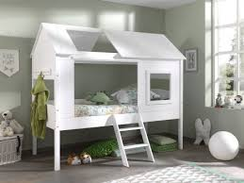

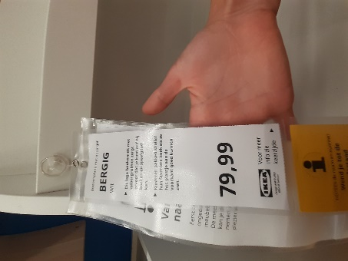

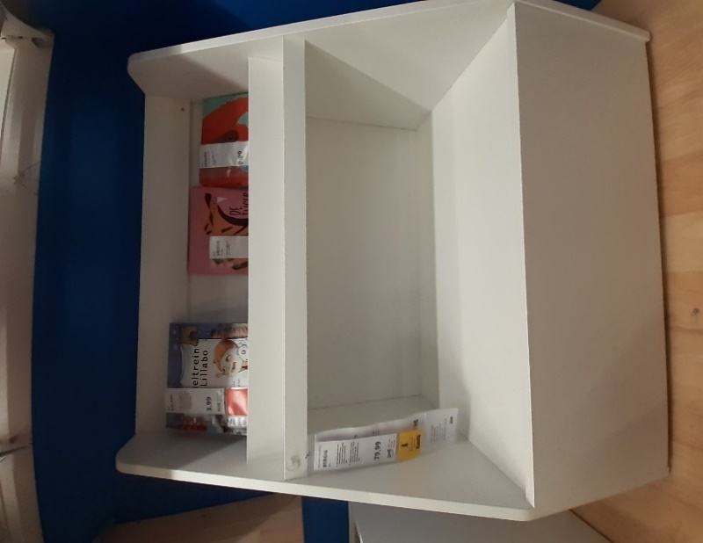
67

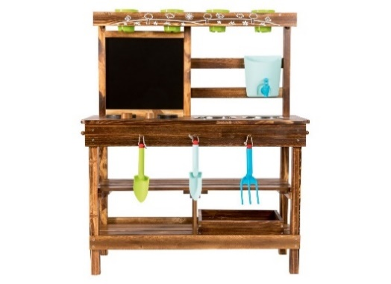
55

